Popyt
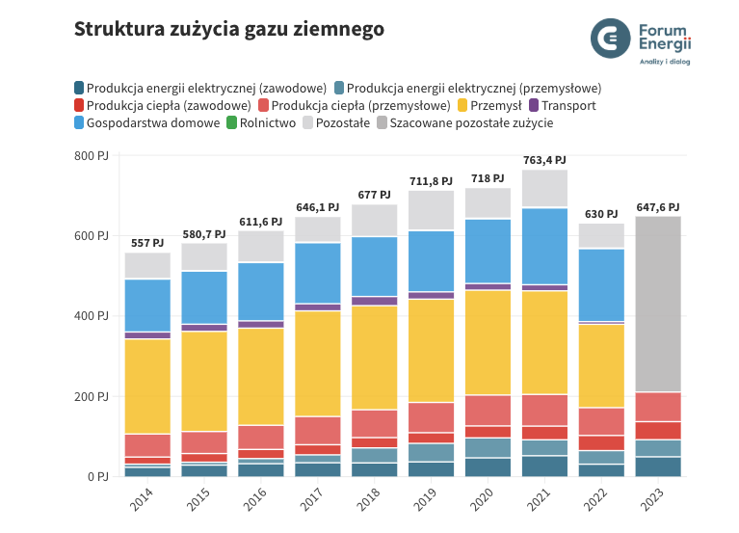
Rok | Przemysł (PJ) | Gospodarstwa domowe (PJ) | Prod, ciepła zawodowa (PJ) | Prod, ciepła przemysłowa (PJ) | Transport (PJ) | Prod, energii el, zawodowa (PJ) | Prod, energii el, przemysłowa (PJ) | Pozostałe | Zużycie ogółem (PJ)
2014 | 236.5 | 131.6 | 17.6 | 57.4 | 17.4 | 23.3 | 8 | 65.2 | 557
2015 | 249.2 | 132.2 | 21.5 | 54.8 | 17.8 | 28.9 | 7.2 | 69.1 | 580.7
2016 | 241.8 | 145.2 | 22.7 | 60.2 | 18.1 | 32.4 | 13.7 | 77.5 | 611.6
2017 | 262.9 | 152 | 25.2 | 70.3 | 17.7 | 34.7 | 19.7 | 63.6 | 646.1
2018 | 259.1 | 149.1 | 25.6 | 69.3 | 22.8 | 34.3 | 37.4 | 79.4 | 677
2019 | 257.1 | 152.3 | 26.5 | 75.4 | 18.1 | 36.8 | 46.1 | 99.5 | 711.8
2020 | 261.1 | 160.8 | 29.7 | 76.8 | 16.5 | 46.9 | 49.8 | 76.4 | 718
2021 | 257.8 | 191.2 | 34 | 78.9 | 15.2 | 51.6 | 39.7 | 95 | 763.4
2022 | 207.6 | 181.7 | 37.7 | 69.2 | 6.5 | 31.1 | 33.8 | 62.4 | 630
2023 | 208.5 | 191.1 | 44.9 | 73.7 | 7.3 | 48.4 | 43.7 | 30.0 | 647.6

 | To jest nasze zużycie gazu

 | Dane GUS do estymacji

 |  |  | 2023 | 2022 | 2021
 | Zużycie ogółem |  | 638308 | 598128 | 741000
 |  | Elektrownie i elektrociepłownie zawodowe | 76506 | 40325 | 73915
 |  | Elektrociepłownie przemysłowe | 46828 | 36338 | 44178
 |  | Kotły ciepłownicze energetyki zawodowej | 7126 | 8495 | 5099
 |  | Ciepłownie niezawodowe | 862 | 869 | 974
 |  | Ciepłownie zawodowe | 4765 | 4354 | 4726
 |  | Przemysł i budownictwo* | 258536 | 258331 | 312692
 |  | Transport | 7282 | 6472 | 15189
 |  | Sektor drobnych odbiorców | 236403 | 242945 | 284227
 |  | Gospodarstwa domowe | 176065 | 181655 | 191171 |  |  |  |  | Dane wziąłem z tego miejsca
 |  | Pozostali odbiorcy** | 60338 | 61289 | 93057 |  |  |  |  | https://www.forum-energii.eu/rocznik-dane-o-energetyce

 | https://stat.gov.pl/obszary-tematyczne/srodowisko-energia/energia/zuzycie-paliw-i-nosnikow-energii-w-2022-roku,6,17.html

 |  |  |  |  |  |  |  |  |  | Scanariusze:
 |  |  |  |  |  |  |  |  |  | 1. Rządowy https://www.gov.pl/web/klimat/prekonsultacje-w-zkresie-aktualizacji-dokumentow-strategicznych-kpeikpep2040

 |  |  |  |  |  | PJ

Przesył
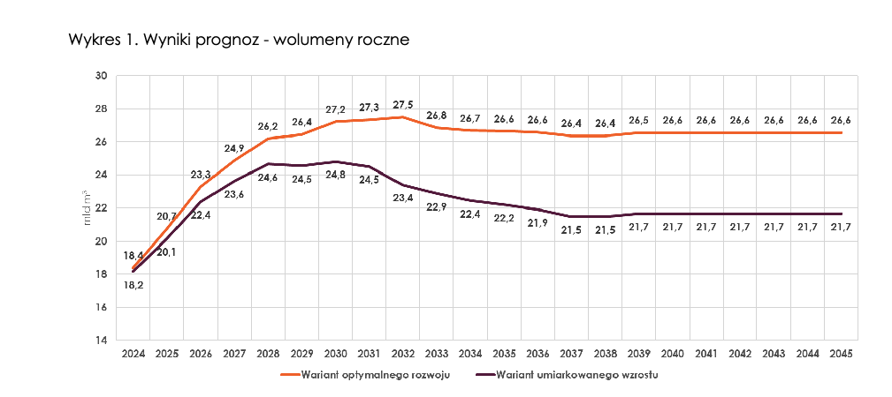
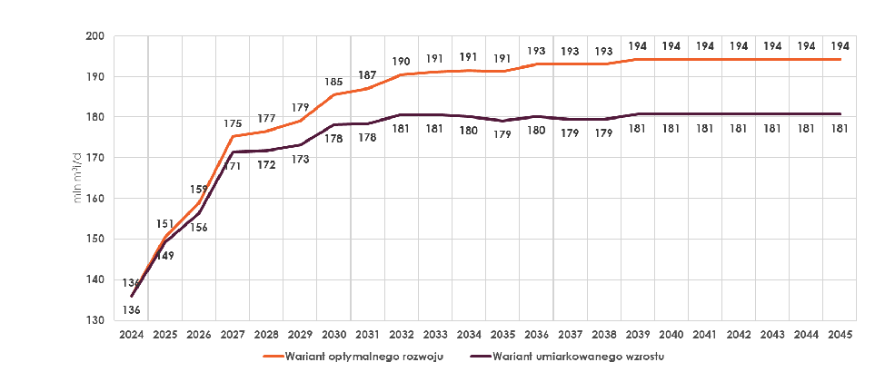
Prognoza Gaz-System

https://www.gaz-system.pl/pl/dla-mediow/komunikaty-prasowe/2024/maj/08-05-2024-gaz-system-zaktualizowal-prognoze-zapotrzebowania-na-usluge-przesylowa-na-lata-2024-2045.html

